メソッド仕様（itemSearch）
クラス仕様書 |  |  | 業務 |  |  | 商品購入 |  |  | 機能 |  | 作成者 | 馬嶋航大 | 作成日 | 2024-09-19
 |  |  | 処理 |  |  |  |  |  | クラス | ItemsSearchService | 修正者 |  | 修正日

メソッド概要 |  | Servletから引数で渡された入力値をModelに渡し、その結果をServletに返すメソッド
メソッド名 |  | itemSearch

種別 | 名前 |  |  |  | 型 |  |  |  |  | 説明
引数 | itemName |  |  |  | String |  |  |  |  | 検索で指定された商品名
引数 | categoryId |  |  |  | int |  |  |  |  | 検索で指定されたカテゴリー名
戻り値 | list |  |  |  | List<ItemsDTO> |  |  |  |  | ・検索条件に合致した商品情報を持つリスト ・Modelのメソッドの戻り値として代入 ・Arraylistを使用
変数 | con |  |  |  | Connection |  |  |  |  | DB接続に必要なコネクションを持つ変数
変数 | items |  |  |  | ItemsDTO |  |  |  |  | CategoriesDTOのインスタンスを持つ変数
変数 | findForItems |  |  |  | IFindableDataForItemsDao |  |  |  |  | インタフェース型で定義されたDAOのインスタンスを持つ変数
変数 | findList |  |  |  | IFindableDataToList |  |  |  |  | インタフェース型で定義されたDAOのインスタンスを持つ変数
例外 | ex |  |  |  | SQLException |  |  |  |  | 使用するメソッドからスローされる例外
例外 | ex |  |  |  | ClassNotFoundException |  |  |  |  | 使用するメソッドからスローされる例外

入力 |  |  |  | 処理項目 |  |  | 処理内容 |  |  |  |  | 出力
 |  |  |  | 1 |  |  | 1.1 変数宣言[list]
 |  |  |  | 戻り値の定義 |  |  |  | 戻り値用の変数
itemName |  |  |  | 2 |  |  | 2.1 入力値itemNameが持つ文字列から全角スペース、半角スペースを空文字に変換
 |  |  |  | 入力値制限
 |  |  |  | 3 |  |  | 3.1 ConnectionUtilのregistDriverメソッド(static)の呼出
 |  |  |  | DB接続の |  |  | 3.2 変数宣言[con]
 |  |  |  | コネクションを |  |  |  | ConnectionUtilのgenerateConnectionメソッド(static)の戻り値を代入
 |  |  |  | 生成
 |  |  |  | 4 |  |  | 4.1 変数宣言[items]
 |  |  |  | 入力値を |  |  |  | 呼び出すメソッドの引数に入力値を型変換する変数
 |  |  |  | 引数にする |  |  | 4.2 変数items内のCategoriesDTOインスタンスのsetCategoryIdメソッド呼出
categoryId |  |  |  | 為の型変換 |  |  |  | 引数：categoryId
 |  |  |  |  |  |  | 4.3 変数itemsのsetItemNameメソッド呼出
 |  |  |  |  |  |  |  | 引数：itemName
 |  |  |  | 5 |  |  | 5.1 変数宣言[findForItems]
 |  |  |  | Interfaceを |  |  |  | メソッドの呼出用の変数 ItemsDAOをインスタンス化し、代入
 |  |  |  | 使用したDAO |  |  |  | コンストラクタの引数：con
 |  |  |  | メソッド呼出 |  |  | 5.2 変数宣言[findList]
 |  |  |  |  |  |  |  | メソッドの呼出用の変数 ItemsDAOをインスタンス化し、代入
 |  |  |  |  |  |  |  | 型パラメータの指定：List<ItemsDTO>
 |  |  |  |  |  |  |  | コンストラクタの引数：con
 |  |  |  |  |  |  | 5.3 引数の検索条件で分岐
 |  |  |  |  |  |  |  | 下記の動作一覧表で分岐
 |  |  |  |  |  |  |  | 【検索条件一覧表】
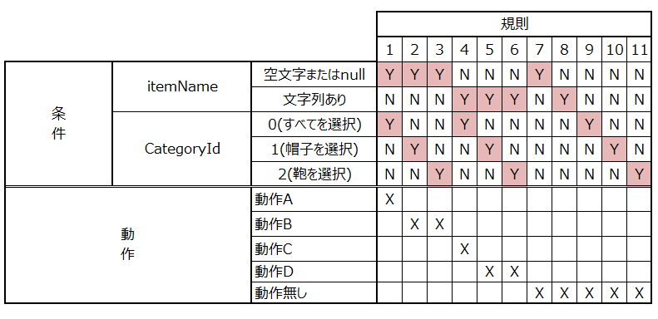

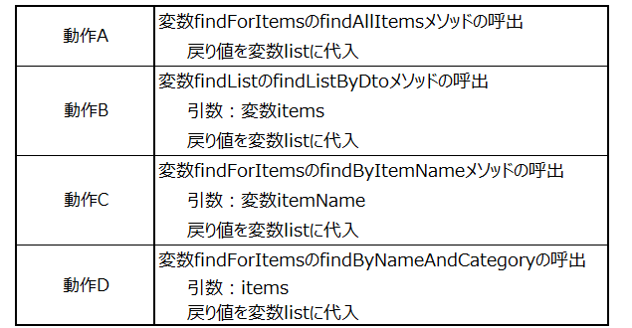

 |  |  |  | 6 |  |  | 6.1 ConnectionUtilのcloseConnectionメソッド(static)の呼出
 |  |  |  | コネクションの |  |  |  | 引数：変数con
 |  |  |  | 切断
 |  |  |  | 7 |  |  | 7.1 変数listをreturn |  |  |  |  | list
 |  |  |  | 戻り値の出力

 |  |  |  | 例外処理 |  |  | 1 処理内容2.1 でClassNotFoundExceptionをキャッチした時
 |  |  |  |  |  |  |  | 1.1 呼び出し元にスロー
 |  |  |  |  |  |  |  | 1.2 変数listにnullを代入しreturn
 |  |  |  |  |  |  | 2 処理内容2.2 でSQLExceptionをキャッチした時
 |  |  |  |  |  |  |  | 2.1 呼び出し元にスロー
 |  |  |  |  |  |  |  | 2.2 変数listにnullを代入しreturn
 |  |  |  |  |  |  | 3 処理項目4~5でSQLExceptionをキャッチした時
 |  |  |  |  |  |  |  | 2.1 呼び出し元にスロー
 |  |  |  |  |  |  |  | 2.2 変数listにnullを代入しreturn

